Anexo 6 - Primário Estados
GOVERNO DO ESTADO DO RIO DE JANEIRO
RELATÓRIO RESUMIDO DA EXECUÇÃO ORÇAMENTÁRIA
DEMONSTRATIVO DOS RESULTADOS PRIMÁRIO E NOMINAL
ORÇAMENTOS FISCAL E DA SEGURIDADE SOCIAL
JANEIRO A OUTUBRO 2025/BIMESTRE SETEMBRO - OUTUBRO

 |  |  |  |  |  |  |  | Emissão: 19/11/2025
RREO - ANEXO 6 (LRF, art 53, inciso III) |  |  |  |  |  |  |  | R$ 1.00
ACIMA DA LINHA

RECEITAS PRIMÁRIAS | PREVISÃO ATUALIZADA | ATÉ OUTUBRO/2025
 |  | RECEITAS REALIZADAS
 |  | (a)
RECEITAS CORRENTES (EXCETO FONTES RPPS) (I) | 101,795,713,052.29 |  |  |  |  |  |  | 85,070,526,459.68
Impostos, Taxas e Contribuições de Melhoria | 54,473,203,122.10 |  |  |  |  |  |  | 45,581,834,154.60
ICMS | 38,447,433,107.80 |  |  |  |  |  |  | 32,118,976,788.90
IPVA | 2,188,595,716.63 |  |  |  |  |  |  | 2,078,770,705.08
ITCD | 1,365,242,332.86 |  |  |  |  |  |  | 1,106,062,767.54
IRRF | 7,822,753,113.96 |  |  |  |  |  |  | 6,241,081,821.97
Outros Impostos, Taxas e Contribuições de Melhoria | 4,649,178,850.85 |  |  |  |  |  |  | 4,036,942,071.11
Contribuições | 205,245,798.77 |  |  |  |  |  |  | 171,578,537.79
Receita Patrimonial | 29,833,415,389.36 |  |  |  |  |  |  | 24,680,023,054.47
Aplicações Financeiras (II) | 3,555,037,741.83 |  |  |  |  |  |  | 3,155,656,057.03
Outras Receitas Patrimoniais | 26,278,377,647.53 |  |  |  |  |  |  | 21,524,366,997.44
Transferências Correntes | 10,641,317,077.49 |  |  |  |  |  |  | 8,747,130,040.79
Cota-Parte do FPE | 2,707,037,793.79 |  |  |  |  |  |  | 2,170,479,894.37
Transferências da LC 61/1989 | 1,065,936,716.12 |  |  |  |  |  |  | 857,035,889.56
Transferências do FUNDEB | 4,218,086,847.47 |  |  |  |  |  |  | 3,549,503,073.17
Outras Transferências Correntes | 2,650,255,720.11 |  |  |  |  |  |  | 2,170,111,183.69
Demais Receitas Correntes | 6,642,531,664.57 |  |  |  |  |  |  | 5,889,960,672.03
Outras Receitas Financeiras (III) | 44,937,154.79 |  |  |  |  |  |  | 50,517,187.62
Receitas Correntes Restantes | 6,597,594,509.78 |  |  |  |  |  |  | 5,839,443,484.41
RECEITAS PRIMÁRIAS CORRENTES (EXCETO FONTES RPPS) (IV) = [I - (II + III)] | 98,195,738,155.67 |  |  |  |  |  |  | 81,864,353,215.03
RECEITAS PRIMÁRIAS CORRENTES (COM FONTES RPPS) (V) | 9,170,590,859.51 |  |  |  |  |  |  | 7,223,250,610.74
RECEITAS NÃO PRIMÁRIAS CORRENTES (COM FONTES RPPS) (VI) | 987,430,649.31 |  |  |  |  |  |  | 1,009,226,686.43
RECEITAS DE CAPITAL (EXCETO FONTES RPPS) (VII) | 2,449,716,229.54 |  |  |  |  |  |  | 2,558,144,899.01
Operações de Crédito (VIII) | 18,400,216.00 |  |  |  |  |  |  | -
Amortização de Empréstimos (IX) | 169,253,290.06 |  |  |  |  |  |  | 149,114,902.08
Alienação de Bens | 6,131,857.10 |  |  |  |  |  |  | 6,575,503.79
Receitas de Alienação de Investimentos Temporários (X) | - |  |  |  |  |  |  | -
Receitas de Alienação de Investimentos Permanentes (XI) | - |  |  |  |  |  |  | -
Outras Alienações de Bens | 6,131,857.10 |  |  |  |  |  |  | 6,575,503.79
Transferências de Capital | 123,396,539.31 |  |  |  |  |  |  | 52,276,561.42
Convênios | 1,871,045.33 |  |  |  |  |  |  | 3,819,539.44
Outras Transferências de Capital | 121,525,493.98 |  |  |  |  |  |  | 48,457,021.98
Outras Receitas de Capital | 2,132,534,327.07 |  |  |  |  |  |  | 2,350,177,931.72
Outras Receitas de Capital Não Primárias (XII) | - |  |  |  |  |  |  | -
Outras Receitas de Capital Primárias | 2,132,534,327.07 |  |  |  |  |  |  | 2,350,177,931.72
RECEITAS PRIMÁRIAS DE CAPITAL (EXCETO FONTES RPPS) (XIII) = [VII - (VIII + IX + X + XI + XII)] | 2,262,062,723.48 |  |  |  |  |  |  | 2,409,029,996.93
RECEITAS PRIMÁRIAS DE CAPITAL (COM FONTES RPPS) (XIV) | - |  |  |  |  |  |  | -
RECEITAS NÃO PRIMÁRIAS DE CAPITAL (COM FONTES RPPS) (XV) | - |  |  |  |  |  |  | -
RECEITA PRIMÁRIA TOTAL (XVI) = (IV + V + XIII + XIV) | 109,628,391,738.66 |  |  |  |  |  |  | 91,496,633,822.70
RECEITA PRIMÁRIA TOTAL (EXCETO FONTES RPPS) (XVII) = (IV + XIII) | 100,457,800,879.15 |  |  |  |  |  |  | 84,273,383,211.96

DESPESAS PRIMÁRIAS | DOTAÇÃO ATUALIZADA | ATÉ OUTUBRO/2025
 |  | DESPESAS EMPENHADAS | DESPESAS LIQUIDADAS | DESPESAS PAGAS (a) | RESTOS A PAGAR PROCESSADOS PAGOS (b) |  | RESTOS A PAGAR NÃO PROCESSADOS

 |  |  |  |  |  |  | LIQUIDADOS | PAGOS (c)
DESPESAS CORRENTES (EXCETO FONTES RPPS) (XVIII) | 112,937,627,771.20 | 81,627,893,321.20 | 77,590,642,015.89 | 74,508,141,740.65 |  | 2,148,503,554.54 | 580,562,852.34 | 580,131,462.59
Pessoal e Encargos Sociais | 70,355,886,990.10 | 48,942,691,846.20 | 48,109,165,374.63 | 45,731,240,183.62 |  | 622,276,215.85 | 21,570,736.91 | 21,551,810.47
Juros e Encargos da Dívida (XIX) | 4,124,871,504.20 | 1,887,374,548.53 | 1,887,368,353.63 | 1,887,295,566.05 |  | 2,011.84 | - | -
Outras Despesas Correntes | 38,456,869,276.90 | 30,797,826,926.47 | 27,594,108,287.63 | 26,889,605,990.98 |  | 1,526,225,326.85 | 558,992,115.43 | 558,579,652.12
Transferências Constitucionais e Legais | - | - | - | - |  | - | - | -
Demais Despesas Correntes | 38,456,869,276.90 | 30,797,826,926.47 | 27,594,108,287.63 | 26,889,605,990.98 |  | 1,526,225,326.85 | 558,992,115.43 | 558,579,652.12
DESPESAS PRIMÁRIAS CORRENTES (EXCETO FONTES RPPS) (XX) = (XVIII - XIX) | 108,812,756,267.00 | 79,740,518,772.67 | 75,703,273,662.26 | 72,620,846,174.60 |  | 2,148,501,542.70 | 580,562,852.34 | 580,131,462.59
DESPESAS PRIMÁRIAS CORRENTES (COM FONTES RPPS) (XXI) | 9,712,526,600.71 | 7,070,359,544.46 | 6,918,350,720.60 | 6,521,209,419.47 |  | 10,888,590.73 | 4,253,476.25 | 4,253,476.25
DESPESAS NÃO PRIMÁRIAS CORRENTES (COM FONTES RPPS) (XXII) | 10,000.00 | - | - | - |  | - | - | -
DESPESAS DE CAPITAL (EXCETO FONTES RPPS) (XXIII) | 11,171,284,530.22 | 5,750,235,387.40 | 4,516,345,010.01 | 4,449,846,195.64 |  | 118,995,662.41 | 242,837,543.41 | 241,523,892.20
Investimentos | 7,210,452,757.06 | 4,499,193,048.63 | 3,307,666,851.99 | 3,241,322,847.09 |  | 118,988,457.84 | 242,837,543.41 | 241,523,892.20
Inversões Financeiras | 249,124,509.66 | 96,089,906.03 | 53,725,886.74 | 53,725,885.74 |  | 250.00 | - | -
Concessão de Empréstimos e Financiamentos (XXIV) | 124,796,639.00 | 55,721,516.57 | 53,618,000.22 | 53,618,000.22 |  | 250.00 | - | -
Aquisição de Título de Capital já Integralizado (XXV) | - | - | - | - |  | - | - | -
Aquisição de Título de Crédito (XXVI) | - | - | - | - |  | - | - | -
Demais Inversões Financeiras | 124,327,870.66 | 40,368,389.46 | 107,886.52 | 107,885.52 |  | - | - | -
Amortização da Dívida (XXVII) | 3,711,707,263.50 | 1,154,952,432.74 | 1,154,952,271.28 | 1,154,797,462.81 |  | 6,954.57 | - | -
DESPESAS PRIMÁRIAS DE CAPITAL (EXCETO FONTES RPPS) (XXVIII) = [XXIII - (XXIV + XXV + XXVI + XXVII)] | 7,334,780,627.72 | 4,539,561,438.09 | 3,307,774,738.51 | 3,241,430,732.61 |  | 118,988,457.84 | 242,837,543.41 | 241,523,892.20
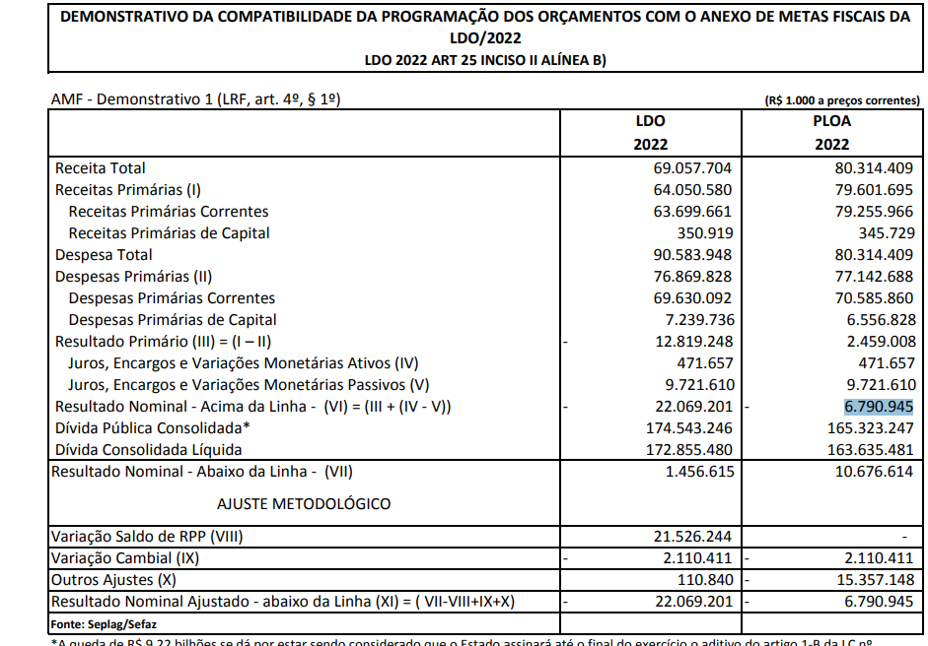
RESERVA DE CONTINGÊNCIA (XXIX) | 780,006,156.00
DESPESAS PRIMÁRIAS DE CAPITAL (COM FONTES RPPS) (XXX) | 78,500,000.00 | 10,626,179.31 | 9,281,936.65 | 9,281,936.65 |  | 352,638.83 | 4,052,716.40 | 4,052,716.40
DESPESAS NÃO PRIMÁRIAS DE CAPITAL (COM FONTES RPPS) (XXXI) | - | - | - | - |  | - | - | -
DESPESA PRIMÁRIA TOTAL (XXXII) = (XX + XXI + XXVIII + XXIX + XXX) | 126,718,569,651.43 | 91,361,065,934.53 | 85,938,681,058.02 | 82,392,768,263.33 |  | 2,278,731,230.10 | 831,706,588.40 | 829,961,547.44

DESPESA PRIMÁRIA TOTAL (EXCETO FONTES RPPS) (XXXIII) = (XX + XXVIII + XXIX) | 116,927,543,050.72 | 84,280,080,210.76 | 79,011,048,400.77 | 75,862,276,907.21 |  | 2,267,490,000.54 | 823,400,395.75 | 821,655,354.79

RESULTADO PRIMÁRIO (COM RPPS) - Acima da Linha (XXXIV) = [XVIa - (XXXIIa +XXXIIb + XXXIIc)] |  |  |  |  |  |  |  | 5,995,172,781.83

RESULTADO PRIMÁRIO (SEM RPPS) - Acima da Linha (XXXV) = [XVIIa - (XXXIIIa +XXXIIIb + XXXIIIc)] |  |  |  |  |  |  |  | 5,321,960,949.42

META FISCAL PARA O RESULTADO PRIMÁRIO | VALOR CORRENTE

Meta fixada no Anexo de Metas Fiscais da LDO para 2025 |  |  |  |  |  |  |  | (4,793,771,000.00)

JUROS NOMINAIS | ATÉ OUTUBRO/2025
 | VALOR INCORRIDO

Juros, Encargos e Variações Monetárias Ativos (Exceto RPPS) (XXXVI) |  |  |  |  |  |  |  | 5,854,800,771.84
Juros, Encargos e Variações Monetárias Passivos (Exceto RPPS) (XXXVII) |  |  |  |  |  |  |  | 23,107,489,546.81

RESULTADO NOMINAL (SEM RPPS) - Acima da Linha (XXXVIII) = XXXV + (XXXVI - XXXVII) |  |  |  |  |  |  |  | (11,930,727,825.55)

ABAIXO DA LINHA

CÁLCULO DO RESULTADO NOMINAL | SALDO
 | Em 31/Dez/2024 |  |  |  | Até OUTUBRO/2025
 | (a) |  |  |  | (b)
DÍVIDA CONSOLIDADA (XXXIX) |  |  |  | 217,992,901,467.69 |  |  |  | 231,717,546,953.67
DEDUÇÕES (XL) |  |  |  | 22,048,347,444.25 |  |  |  | 22,762,977,578.33
Disponibilidade de Caixa |  |  |  | 15,608,659,787.63 |  |  |  | 18,023,567,294.49
Disponibilidade de Caixa Bruta |  |  |  | 28,980,093,542.07 |  |  |  | 32,270,810,308.39
(-) Restos a Pagar Processados (XLI) |  |  |  | 2,819,314,700.07 |  |  |  | 540,101,421.99
(-) Depósitos Restituíveis e Valores Vinculados |  |  |  | 10,552,119,054.37 |  |  |  | 13,707,141,591.91
Demais Haveres Financeiros |  |  |  | 6,439,687,656.62 |  |  |  | 4,739,410,283.84
DÍVIDA CONSOLIDADA LÍQUIDA (XLII) = (XXXIX - XL) |  |  |  | 195,944,554,023.44 |  |  |  | 208,954,569,375.34
RESULTADO NOMINAL (SEM RPPS) - Abaixo da Linha (XLIII) = (XLIIa - XLIIb) |  |  |  |  |  |  |  | (13,010,015,351.90)

META FISCAL PARA O RESULTADO NOMINAL | VALOR CORRENTE

Meta fixada no Anexo de Metas Fiscais da LDO para 2025 |  |  |  |  |  |  |  | (20,659,670,000.00)

AJUSTE METODOLÓGICO | ATÉ OUTUBRO/2025

VARIAÇÃO DO SALDO DE RPP (XLIV) = (XLIb - XLIa) |  |  |  |  |  |  |  | (2,279,213,278.08)
RECEITA DE ALIENAÇÃO DE INVESTIMENTOS PERMANENTES (XLV) = (XI) |  |  |  |  |  |  |  | -
VARIAÇÃO CAMBIAL (XLVI) |  |  |  |  |  |  |  | 2,278,709,030.58
VARIAÇÃO DO SALDO DE PRECATÓRIOS INTEGRANTES DA DC (XLVII) |  |  |  |  |  |  |  | (749,393,458.34)
VARIAÇÃO DO SALDO DAS DEMAIS OBRIGAÇÕES INTEGRANTES DA DC (XLVIII) |  |  |  |  |  |  |  | -
OUTROS AJUSTES (XLIX) |  |  |  |  |  |  |  | 1,829,185,232.19
RESULTADO NOMINAL (SEM RPPS) AJUSTADO - Abaixo da Linha (L) = [XLIII + (XLIV - XLV + XLVI + XLVII + XLVIII) +/- (XLIX)] |  |  |  |  |  |  |  | (11,930,727,825.55)

RESULTADO PRIMÁRIO (SEM RPPS) - Abaixo da Linha (LI) = (L) - (XXXVI - XXXVII) |  |  |  |  |  |  |  | 5,321,960,949.42
 |  |  |  |  |  |  |  | Continua (1/2)

 |  |  |  |  |  |  |  | Continuação
GOVERNO DO ESTADO DO RIO DE JANEIRO
RELATÓRIO RESUMIDO DA EXECUÇÃO ORÇAMENTÁRIA
DEMONSTRATIVO DOS RESULTADOS PRIMÁRIO E NOMINAL
ORÇAMENTOS FISCAL E DA SEGURIDADE SOCIAL
JANEIRO A OUTUBRO 2025/BIMESTRE SETEMBRO - OUTUBRO
 |  |  |  |  |  |  |  | Emissão: 19/11/2025
RREO - ANEXO 6 (LRF, art 53, inciso III) |  |  |  |  |  |  |  | R$ 1.00
INFORMAÇÕES ADICIONAIS | PREVISÃO ORÇAMENTÁRIA

SALDO DE EXERCÍCIOS ANTERIORES |  |  |  |  |  |  |  | 8,727,971,339.16
Recursos Arrecadados em Exercícios Anteriores - RPPS |  |  |  |  |  |  |  | -
Superávit Financeiro Utilizado para Abertura e Reabertura de Créditos Adicionais |  |  |  |  |  |  |  | 8,727,971,339.16
...

